Hoja1
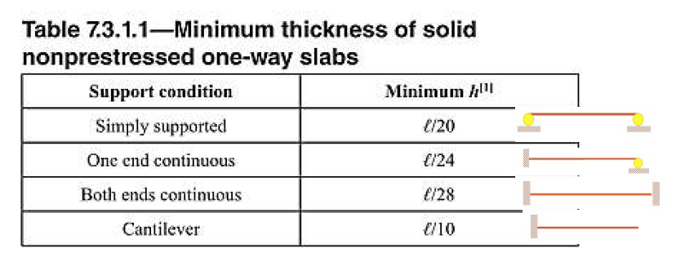
 | WS/C | 200
 | WC.V | 300
 | WCONC | 2400
 | f´c= | 281 | kg/cm³ | 4000
 | Recubirimiento | 3 | cm
 | fy= | 2810 | kg/cm³
 | d= | 10.025 | cm
 | b= | 100 | cm
 |  | 1 | m
DependiendoDiametro de Varilla inicial | ∅= | 0.95 | cm

 | Separación | 39 | cm

 |  |  |  |  | Sentido de trabajo y espesor
 |  |  |  |  | Losa | A corta(m) | B larga(m) | Sentido R(A/B) | Definir sentido | Espesor de losa(m) | In=B | fy(PSI) | B=B/A | APLICAR FORMULA
 |  |  | 1 sentido |  | IA | 3 | 3.6 | 0.83 | 2 sentidos | 0.0733333333 | 3.6 | 40000 | 1.20 | 0.08
 |  |  |  |  | IB | 3 | 6.63 | 0.45 | 1 sentido | 0.1250000000 |  | 40000
 |  |  | 2 sentidos |  | II | 6.23 | 10.17 | 0.61 | 2 sentidos | 0.1822222222 | 10.17 | 40000 | 1.63 | 0.20
 |  |  |  |  | III | 3 | 6 | 0.50 | 2 sentidos | 0.1000000000 | 6 | 40000 | 2.00 | 0.11
 |  |  |  |  | IV | 9 | 10.87 | 0.83 | 2 sentidos | 0.2207777778 | 10.87 | 40000 | 1.21 | 0.23
 |  |  |  |  | V | 6.23 | 10.17 | 0.61 | 2 sentidos | 0.1822222222 | 10.17 | 40000 | 1.63 | 0.20
 |  |  |  |  | Vl | 3 | 6 | 0.50 | 2 sentidos | 0.1000000000 | 6 | 40000 | 2.00 | 0.11
 |  |  |  |  | VII | 4.63 | 9 | 0.51 | 2 sentidos | 0.1514444444 | 9 | 40000 | 1.94 | 0.17
 |  |  |  |  |  |  |  |  |  |  |  | Espesor de Losa |  | 0.25m | Espesor Losa | 0.140 | m

 |  |  |  |  |  |  |  |  | Integración de Cargas

